상품제안서
루오 메탈펜 | 상품코드: F03823

 |  |  |  |  |  |  | 02-412-0044 | www.easy1.co.kr
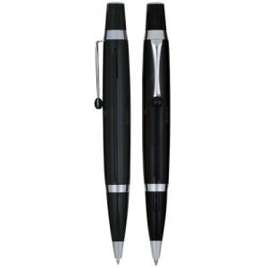

【상세/제작정보】 | 300개이하는 15,000원의인쇄비가 추가됩니다.(실크1도인쇄) 300개이하는 30,000원의인쇄비가 추가됩니다.(실크2도인쇄)

【인쇄/포장옵션】 | 실크, 레이저 / 포장지포장

【공급단가】 | 수량 | 300~ | 1,000~ | 2,000~ | 3,000~ | 5,000~
*VAT별도 | 단가 | 1,820원 | 1,760원 | 1,690원 | 1,620원 | 1,580원

【상품 URL】 | http://www.easy1.co.kr/src/goods_detail.php?gdno=3823

